Sheet1
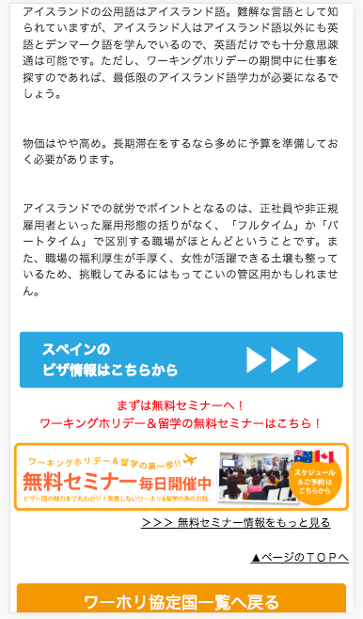

アイスランドの
に、変更してください
Đổi thành nước Iceland(アイスランド)

